Feuil1
Bon de commande

Jus de pomme au profit de l'association Rêves
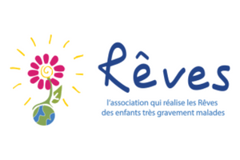

Nom :
Prénom :

 | Quantité | Prix (en euros) | Total
Bouteilles |  | 3 | 0
Cartons |  | 30 | 0
 |  |  | 0

Les bénévoles du Lions Club Lille Lydéric et de la délégation Rêves Nord se retrouvent chaque année, en novembre, pour effectuer une cueillette de pommes dans les vergers « Terroir du Nord », producteur à Pitgam labellisé vergers écoresponsables.
Les pommes cueillies sont pressées sur place de façon artisanale pour extraire un délicieux jus de pommes que nous proposons à la vente. Le Lyons Club Lille Lydéric reverse la totalité des bénéfices de la vente à l’association Rêves pour organiser des journées récréatives à l’intention des enfants très gravement malades.
Par cet achat vous contribuez à la réalisation de leurs vœux - c’est leur permettre de s’évader du quotidien, de les aider à reprendre confiance en l’avenir et leur offrir des parenthèses enchantées pour oublier la maladie.

